Folha_Pagamento
Campo | Descrição | Origem/Campo | Campos | OBS
matricula | Matrícula do aluno | tbfolhap; TabFuncionarios | matricula
aai | Auxilio por aproveitamento individual | TabOP | valorq
pia | Percentual de Incentivo de Assiduidade | TbAssiduidade;TabFuncionarios | subarea | Especialidade Bola: a) Frequência Integral - 20% do total do Aproveitamento Individual. b) Até 2 faltas injustificadas - 10% do total do Aproveitamento Individual. Outras Especialidades: a) Frequência Integral - 10% do total do Aproveitamento Individual. b) Até 2 faltas injustificadas - 5% do total do Aproveitamento Individual.
ia | Incentivo de Assiduidade | (tbfolhap); (TabFuncionarios/subarea); (tbAssiduidade/datar;motivo); (TabOP/valorq) | subarea; datar; motivo; valorq | Especialidade Bola: a) Frequência Integral - 20% * valorq b) Até 2 faltas injustificadas - 10% * valorq Outras Especialidades: a) Frequência Integral - 10% * valorq b) Até 2 faltas injustificadas - 5% * valorq
pa | Número de presenças para alimentação | tbfolhap; tbAssiduidade | motivo | 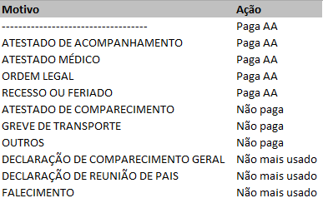
aa | Auxilio Alimentação | tbAssiduidade | motivo; diasu | (R$304,00/diasu) * pa
cd | Custo diário (Transporte) | TabReqAT | excluido; cd | Verifica se campo "excluído" = FALSO;
pt | Número de presenças para transporte |  |  | 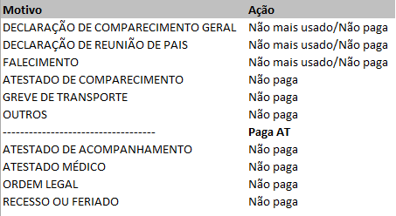
at | Auxilio Transporte | tbfolhap; tbAssiduidade; TabReqAT | motivo; cd | Verifica se motivo = "-----------------------------------". Conta motivo = "-----------------------------------" e multiplica por cd
mes | Mês de Referência | tbfolhap; tbdtpag
ano | Ano de Referência | tbfolhap; tbdtpag
nfolha | Número da folha de Pagamento | tbfolhap
diasu | Dias úteis | tbfolhap

